PH02Y-101055000
ZHEJINAG BOSUER MOTION APPARATUS CO.,LTD.
SPARE PART CATALOGUE -MODEL: PH02Y (101055005, 101055006)
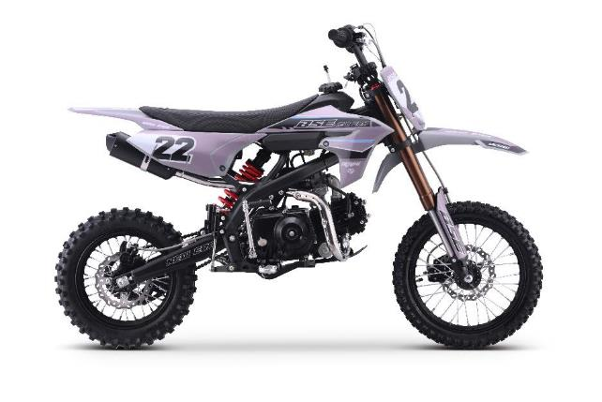 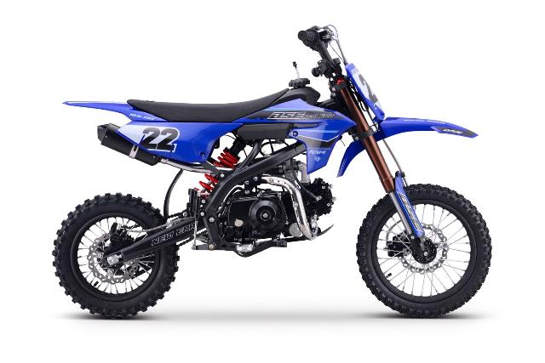

IMPORTANT REMARKS:
1.Formulas have been set in this sheet.Please do not change any content or format,otherwise it will take long time for us to confirm.
2."QTY" means the qty of spare parts included in the respective kit."ORDER QTY" means the qty of spare parts you want to order,which needs to be filled in the blank.
3.If you need additional spare parts,please fill in the blanks "SPECIFICATION" ,"ENGLISH NAME",and "ORDER QTY" in the "ADDITIONAL SPARE PARTS REQUIRED"column.
4.(For BSE ref. only)本清单配件状态根据订单号：101055005, 101055006
5.更新日期：20250626
 |  |  | * - зависит от комплектации
DIAGRAM | Двигатель
 | POS. | ERP CODE | CHINESE NAME | NAME RUS | UNIT | 采购成本(元) | QTY | UNIT PRICE (EX WORKS) | ORDER QTY | TOTAL AMOUNT | REMARKS | 101055005 | 101055006
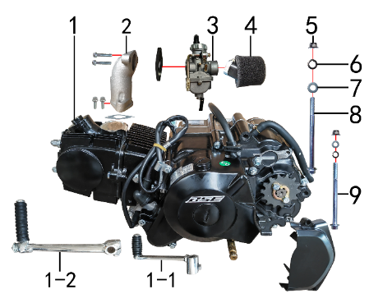 | 1 | 30.114.2459 | 普通款125CC发动机 | Двигатель в сборе 125cc ZS154FMI-2 (BS125) el | 台 |  | 1 |  |  | $0.00 |  | 30.114.2459 | 30.114.2459
 | 1-1* | 30.130.0100 | 挂档杆 | Рычаг КПП | 根 |  | 1 |  |  | $0.00
 | 1-2* | 30.131.0010 | 启动杆 | Рычаг кикстартера | 根 |  | 1 |  |  | $0.00
 | 2 | 30.132.0030 | 进气管 | Патрубок впускной | 个 |  | 1 |  |  | $0.00 |  | 30.132.0030 | 30.132.0030
 | 3 | 30.134.1201 | 化油器 | Карбюратор | 个 |  | 1 |  |  | $0.00 |  | 30.134.1201 | 30.134.1201
 | 4 | 30.144.0270 | 空滤器 | Фильтр воздушный | 个 |  | 1 |  |  | $0.00 |  | 30.144.0270 | 30.144.0270
 | 5 | 30.818.0020 | 全金属六角法兰面锁紧螺母GB6187 | Гайка M8 фланцевая самостопорящаяся GB6187 | 个 |  | 2 |  |  | $0.00
 | 6 | 30.826.0020 | 弹簧垫圈GB93 | Шайба пружинная 8 | 个 |  | 2 |  |  | $0.00
 | 7 | 30.825.0070 | 平垫圈GB97 | Шайба 8x16 | 个 |  | 2 |  |  | $0.00
 | 8 | 30.801.0390 | 六角法兰螺栓GB5787 | Винт M8x115 | 个 |  | 1 |  |  | $0.00
 | 9 | 30.801.0360 | 六角法兰螺栓GB5787 | Винт M8x105 | 个 |  | 1 |  |  | $0.00

DIAGRAM | Выхлопная система
 | POS. | ERP CODE | CHINESE NAME | NAME RUS | UNIT | 采购成本(元) | QTY | UNIT PRICE (EX WORKS ) | ORDER QTY | TOTAL AMOUNT | REMARKS
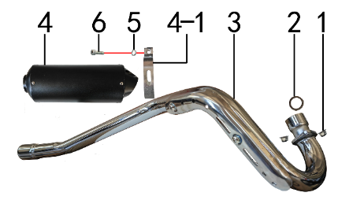 | 1 | 30.818.0010 | 全金属六角法兰面锁紧螺母GB6187 | Гайка M6 фланцевая самостопорящаяся GB6187 | 个 |  | 2 |  |  | $0.00
 | 2 | 30.157.0020 | 排气管密封圈 | Кольцо уплотнительное приёмной трубы | 个 |  | 1 |  |  | $0.00 |  | 30.157.0020 | 30.157.0020
 | 3 | 30.156.0150 | 排气管 | Труба выпускная | 根 |  | 1 |  |  | $0.00 |  | 30.156.0150 | 30.156.0150
 | 4 | 30.155.0130 | 排气筒 | Глушитель | 个 |  | 1 |  |  | $0.00 |  | 30.155.0130 | 30.155.0130
 | 4-1 | 30.159.0010 | 排气筒抱扣 | Хомут глушителя алюминиевый | 个 |  | 1 |  |  | $0.00
 | 5 | 30.826.0020 | 弹簧垫圈GB93 | Шайба пружинная 8 | 个 |  | 1 |  |  | $0.00
 | 6 | 30.807.0170 | 内六角圆柱头螺钉GB70.1 | Винт M8x25 | 个 |  | 1 |  |  | $0.00

DIAGRAM | Траверса
 | POS. | ERP CODE | CHINESE NAME | NAME RUS | UNIT | 采购成本(元) | QTY | UNIT PRICE (EX WORKS ) | ORDER QTY | TOTAL AMOUNT | REMARKS
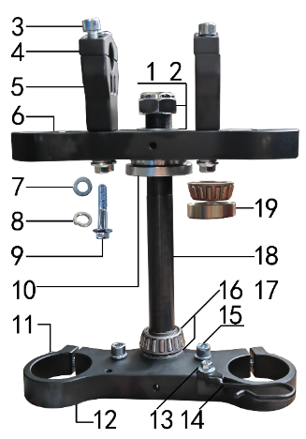 | 1 | 30.825.0305 | 平垫圈GB97 | Шайба 23x36x1,5 | 个 |  | 2 |  |  | $0.00
 | 2 | 30.830.0010 | 电镀大盖帽 | Гайка штока траверсы | 个 |  | 1 |  |  | $0.00 |  | 30.830.0010 | 30.830.0010
 | 3 | 30.807.0160 | 内六角圆柱头螺钉GB70.1 | Винт M8x20 | 个 |  | 4 |  |  | $0.00
 | 4 | 30.508.0705 | 上压块 | Крепление руля верхнее 22 | 块 |  | 2 |  |  | $0.00 |  | 30.508.0705 | 30.508.0705
 | 5 | 30.509.0905 | 下压块 | Крепление руля нижнее 22 | 块 |  | 2 |  |  | $0.00 |  | 30.509.0905 | 30.509.0905
 | 6 | 30.506.0705 | 上联板 | Траверса верхняя 45x160 CNC | 块 |  | 1 |  |  | $0.00 |  | 30.506.0705 | 30.506.0705
 | 7 | 30.825.0070 | 平垫圈GB97 | Шайба 8x16 | 个 |  | 4 |  |  | $0.00
 | 8 | 30.826.0020 | 弹簧垫圈GB93 | Шайба пружинная 8 | 个 |  | 6 |  |  | $0.00
 | 9 | 30.801.0200 | 六角法兰螺栓GB5787 | Винт M8x40 | 个 |  | 4 |  |  | $0.00
 | 10 | 30.831.0040 | 异型螺母 | Чашка рулевой колонки верхняя | 个 |  | 1 |  |  | $0.00 |  | 30.831.0040 | 30.831.0040
 | 11 | 30.807.0170 | 内六角圆柱头螺钉GB70.1 | Винт M8x25 | 个 |  | 4 |  |  | $0.00
 | 12 | 30.507.0805 | 下联板 | Траверса нижняя 48x160 CNC | 块 |  | 1 |  |  | $0.00 |  | 30.507.0805 | 30.507.0805
 | 13 | 30.801.0030 | 六角法兰螺栓GB5787 | Винт M6x12 | 个 |  | 1 |  |  | $0.00 |  | 30.801.0030 | 30.801.0030
 | 14 | 30.249.0030 | 卡扣 | Хомут | 个 |  | 1 |  |  | $0.00
 | 15 | 30.807.0150 | 内六角圆柱头螺钉GB70.1 | Винт M8x16 | 个 |  | 2 |  |  | $0.00
 | 16 | 30.825.0330 | 平垫圈GB97 | Шайба 24x37x3 GB97 | 个 |  | 1 |  |  | $0.00
 | 17 | 30.839.0040 | 锥度轴承 | Подшипник рулевой колонки 23x44(320-23) | 个 |  | 1 |  |  | $0.00 |  | 30.839.0040 | 30.839.0040
 | 18 | 30.510.0020 | 方向轴 | Шток траверсы | 根 |  | 1 |  |  | $0.00 |  | 30.510.0020 | 30.510.0020
 | 19 | 30.839.0030 | 锥度轴承 | Подшипник рулевой колонки 22x44(320-22) | 个 |  | 1 |  |  | $0.00 |  | 30.839.0030 | 30.839.0030

DIAGRAM | Рама
 | POS. | ERP CODE | CHINESE NAME | NAME RUS | UNIT | 采购成本(元) | QTY | UNIT PRICE (EX WORKS ) | ORDER QTY | TOTAL AMOUNT | REMARKS
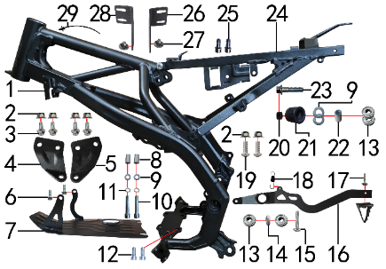 | 1 | 30.201.7000 | YH65车架 | Рама (сталь) | 个 |  | 1 |  |  | $0.00 |  | 30.201.7000 | 30.201.7000
 | 2 | 30.818.0020 | 全金属六角法兰面锁紧螺母GB6187 | Гайка M8 фланцевая самостопорящаяся GB6187 | 个 |  | 6 |  |  | $0.00
 | 3 | 30.801.0160 | 六角法兰螺栓GB5787 | Винт M8x20 | 个 |  | 4 |  |  | $0.00
 | 4 | 30.212.1000 | 吊片 | Кронштейн подвески двигателя левый | 片 |  | 1 |  |  | $0.00 |  | 30.212.1000 | 30.212.1000
 | 5 | 30.212.1010 | 吊片 | Кронштейн подвески двигателя правый | 片 |  | 1 |  |  | $0.00 |  | 30.212.1010 | 30.212.1010
 | 6 | 30.801.0040 | 六角法兰螺栓GB5787 | Винт M6x16 | 个 |  | 2 |  |  | $0.00
 | 7 | 30.213.0010 | 发动机底板 | Защита двигателя | 块 |  | 1 |  |  | $0.00 |  | 30.213.0010 | 30.213.0010
 | 8 | 30.855.0080 | 发动机底板衬套 | Втулка 8x12x20 | 个 |  | 2 |  |  | $0.00
 | 9 | 30.825.0070 | 平垫圈GB97 | Шайба 8x16 | 个 |  | 4 |  |  | $0.00
 | 10 | 30.807.0220 | 内六角圆柱头螺钉GB70.1 | Винт M8x40 | 个 |  | 2 |  |  | $0.00
 | 11 | 30.826.0020 | 弹簧垫圈GB93 | Шайба пружинная 8 | 个 |  | 2 |  |  | $0.00
 | 12 | 30.807.0160 | 内六角圆柱头螺钉GB70.1 | Винт M8x20 | 个 |  | 2 |  |  | $0.00
 | 13 | 30.843.0010 | 全封闭轴承 | Подшипник 608 | 个 |  | 4 |  |  | $0.00 |  | 30.843.0010 | 30.843.0010
 | 14 | 30.825.1000 | 平垫圈 | Шайба 9x17x2,5 | 个 |  | 1 |  |  | $0.00 |  | 30.825.1000 | 30.825.1000
 | 15 | 30.813.0080 | 不锈钢内六角半圆头 | Винт M8x30 | 个 |  | 1 |  |  | $0.00
 | 16 | 30.258.1000 | 脚刹杆 | Педаль тормоза | 根 |  | 1 |  |  | $0.00 |  | 30.258.1000 | 30.258.1000
 | 17 | 30.806.0040 | 内六角平圆头螺钉GB70.2 | Винт M6x16 | 个 |  | 1 |  |  | $0.00 |  | 30.806.0040 | 30.806.0040
 | 18 | 30.860.0090 | 脚刹杆弹簧 | Пружина заднего тормоза | 根 |  | 1 |  |  | $0.00 |  | 30.860.0090 | 30.860.0090
 | 19 | 30.806.0095 | 内六角平圆头螺钉GB70.2 | Screw | 个 |  | 2 |  |  | $0.00
 | 20 | 30.855.0180 | 隔套 | Втулка 8,5x15x8 | 个 |  | 1 |  |  | $0.00
 | 21 | 30.305.0010 | 涨紧轮(TS) | Ролик цепи верхний | 个 |  | 1 |  |  | $0.00 |  | 30.305.0010 | 30.305.0010
 | 22 | 30.855.0130 | 尾灯支架安装隔套 | Втулка 8x14x13 | 个 |  | 1 |  |  | $0.00
 | 23 | 30.801.0210 | 六角法兰螺栓GB5787 | Винт M8x45 | 个 |  | 1 |  |  | $0.00
 | 24 | 30.227.5000 | YH65后尾架 | Подрамник задний | 个 |  | 1 |  |  | $0.00 |  | 30.227.5000 | 30.227.5000
 | 25 | 30.807.0150 | 内六角圆柱头螺钉GB70.1 | Винт M8x16 | 个 |  | 2 |  |  | $0.00
 | 26 | 30.263.1000 | 油壶固定片 | Элемент крепёжный | 片 |  | 1 |  |  | $0.00 |  | 30.263.1000 | 30.263.1000
 | 27 | 30.805.0020 | 内六角大扁头螺钉 | Винт M6x12 с полукруглой головкой 16 мм | 个 |  | 2 |  |  | $0.00
 | 28 | 30.263.1010 | 油壶固定片 | Элемент крепёжный | 片 |  | 1 |  |  | $0.00 |  | 30.263.1010 | 30.263.1010
 | 29 | 30.901.0100 | 扎带(带圆头) | Стяжка кабельная | 根 |  | 1 |  |  | $0.00 |  | 30.901.0100 | 30.901.0100

DIAGRAM | Подставка и подножки
 | POS. | ERP CODE | CHINESE NAME | NAME RUS | UNIT | 采购成本(元) | QTY | UNIT PRICE (EX WORKS ) | ORDER QTY | TOTAL AMOUNT | REMARKS
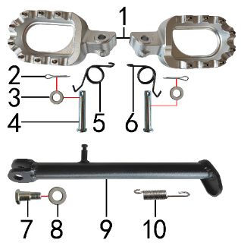 | 1 | 30.448.0190 | 脚蹬 | Подножки | 付 |  | 1 |  |  | $0.00 |  | 30.448.0190 | 30.448.0190
 | 2 | 30.827.0030 | 开口销GB91 | Шплинт 2,5x16 | 根 |  | 2 |  |  | $0.00
 | 3 | 30.825.0070 | 平垫圈GB97 | Шайба 8x16 | 个 |  | 2 |  |  | $0.00
 | 4 | 30.828.0030 | 圆柱销GB882 | Ось подножки 8x42 | 根 |  | 2 |  |  | $0.00
 | 5 | 30.858.0110 | 脚蹬扭簧 | Пружина подножки левая z | 只 |  | 1 |  |  | $0.00 |  | 30.858.0110 | 30.858.0110
 | 6 | 30.858.0120 | 脚蹬扭簧 | Пружина подножки правая z | 只 |  | 1 |  |  | $0.00 |  | 30.858.0120 | 30.858.0120
 | 7 | 30.803.0010 | 外六角台阶螺栓 | Ось боковой подставки | 个 |  | 1 |  |  | $0.00
 | 8 | 30.825.0180 | 平垫圈GB97 | Шайба 12x24x1,5 | 个 |  | 1 |  |  | $0.00
 | 9 | 30.220.1000 | 边支撑 | Подножка боковая 240 | 个 |  | 1 |  |  | $0.00 |  | 30.220.1000 | 30.220.1000
 | 10 | 30.859.0010 | 边支撑弹簧 | Пружина боковой подставки | 个 |  | 1 |  |  | $0.00 |  | 30.859.0010 | 30.859.0010

DIAGRAM | Маятник
 | POS. | ERP CODE | CHINESE NAME | NAME RUS | UNIT | 采购成本(元) | QTY | UNIT PRICE (EX WORKS ) | ORDER QTY | TOTAL AMOUNT | REMARKS
 | 1 | 30.843.0030 | 全封闭轴承 | Подшипник 6001 | 个 |  | 2 |  |  | $0.00 |  | 30.843.0030 | 30.843.0030
 | 2 | 30.207.2000 | YH65后平叉 | Маятник | 个 |  | 1 |  |  | $0.00 |  | 30.207.2000 | 30.207.2000
 | 3 | 30.856.0228 | 平叉内衬管 | Втулка 12x18x159 | 个 |  | 1 |  |  | $0.00 |  | 30.856.0228 | 30.856.0228
 | 4 | 30.801.1240 | 六角法兰螺栓GB5787 | Ось M12x1,25x215 | 根 |  | 1 |  |  | $0.00
 | 5 | 30.818.0040 | 全金属六角法兰面锁紧螺母GB6187 | Гайка M12x1,25 фланцевая самостопорящаяся GB6187 | 个 |  | 1 |  |  | $0.00
 | 6 | 30.759.0010 | 平叉护套(TS) | Слайдер цепи | 个 |  | 1 |  |  | $0.00 |  | 30.759.0010 | 30.759.0010
 | 7 | 30.206.0010 | BSE平叉护套垫片 | Прокладка овальная | 个 |  | 2 |  |  | $0.00 |  | 30.206.0010 | 30.206.0010
 | 8 | 30.809.0040 | 十字槽沉头螺钉GB819 | Винт M6x16 | 个 |  | 3 |  |  | $0.00
 | 9 | 30.306.0020 | 调链器 | Ловушка цепи | 个 |  | 1 |  |  | $0.00 |  | 30.306.0020 | 30.306.0020
 | 10 | 30.442.0600 | 铁千斤片 | Корпус натяжителя цепи | 只 |  | 2 |  |  | $0.00 |  | 30.442.0600 | 30.442.0600
 | 11 | 30.802.0090 | 六角头螺栓GB5783 | Bolt | 个 |  | 2 |  |  | $0.00
 | 12 | 30.822.0050 | 六角螺母GB6170 | Гайка M8 | 个 |  | 2 |  |  | $0.00
 | 13 | 30.848.0010 | 卡扣 | Крепеж тормозной магистрали | 个 |  | 1 |  |  | $0.00 |  | 30.848.0010 | 30.848.0010

DIAGRAM | Амортизаторы
 | POS. | ERP CODE | CHINESE NAME | NAME RUS | UNIT | 采购成本(元) | QTY | UNIT PRICE (EX WORKS ) | ORDER QTY | TOTAL AMOUNT | REMARKS
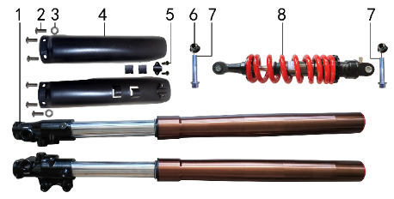 | 1 | 30.424.1230 | 前减震 | Амортизаторы передние 680x45x48 ось 15мм | 副 |  | 1 |  |  | $0.00 |  | 30.424.1230 | 30.424.1230
 | 1-1 | 30.429.0020 | 前减油封 | Сальник амортизатора 33x43x11 SH | 只 |  | 2 |  |  | $0.00
 | 2 | 30.811.0030 | 十字平圆头螺钉 | Винт M5x10 | 个 |  | 6 |  |  | $0.00
 | 3 | 30.825.0020 | 平垫圈GB97 | Шайба 5x12 | 个 |  | 2 |  |  | $0.00
 | 4 | 30.434.0020 | 前减震保护片 | Защита вилки | 付 |  | 1 |  |  | $0.00 |  | 30.434.0020 | 30.434.0020
 | 5 | 30.810.0110 | 十字槽盘头自攻螺钉GB845-76 | Винт самонарезающий 4,8x14 | 个 |  | 2 |  |  | $0.00
 | 6 | 30.818.0030 | 全金属六角法兰面锁紧螺母GB6187 | Гайка M10x1,25 фланцевая самостопорящаяся GB6187 | 个 |  | 2 |  |  | $0.00
 | 7 | 30.801.0570 | 六角法兰螺栓GB5787 | Винт M10x1,25x45 | 个 |  | 2 |  |  | $0.00
 | 8 | 30.431.1650 | 后减震 | Амортизатор задний 360x12 ↨60mm | 根 |  | 1 |  |  | $0.00 |  | 30.431.1650 | 30.431.1650

DIAGRAM | Руль и тормоза
 | POS. | ERP CODE | CHINESE NAME | NAME RUS | UNIT | 采购成本(元) | QTY | UNIT PRICE (EX WORKS ) | ORDER QTY | TOTAL AMOUNT | REMARKS
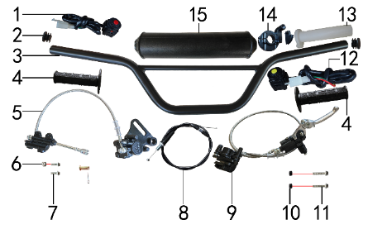 | 1 | 30.617.0010 | 开关 | Кнопка выключения двигателя круглая | 个 |  | 1 |  |  | $0.00 |  | 30.617.0010 | 30.617.0010
 | 2 | 30.254.0050 | 铁车把 | Руль 720-730 с перемычкой сталь черный | 根 |  | 1 |  |  | $0.00 |  | 30.254.0050 | 30.254.0050
 | 3 | 30.756.0180 | 管塞 | Заглушка Φ19 | 个 |  | 2 |  |  | $0.00 |  | 30.756.0180 | 30.756.0180
 | 4 | 30.503.0030 | 把套 | Грипсы руля черные | 付 |  | 1 |  |  | $0.00 |  | 30.503.0030 | 30.503.0030
 | 5 | 30.519.1050 | 后碟刹器CJ02+PC02A(B图) | Тормоз задний в сборе 45//550 | 套 |  | 1 |  |  | $0.00 |  | 30.519.1050 | 30.519.1050
 | 5-1 | 30.543.0120 | 摩擦片 | Колодки тормозные задние | 副 |  | 1 |  |  | $0.00
 | 5-2 | 30.524.0010 | 后刹顶杆U型叉 | Вилка заднего главного тормозного цилиндра (M6) | 副 |  | 1 |  |  | $0.00
 | 5-3 | 30.540.0110 | 上泵总成 | Цилиндр тормозной задний главный [45] шток 125 | 套 |  | 1 |  |  | $0.00
 | 5-4 | 30.541.0010 | 下泵总成 | Суппорт тормозной задний | 套 |  | 1 |  |  | $0.00
 | 5-5 | 30.522.0080 | 后碟刹高压油管 | Шланг тормозной 500мм | 根 |  | 1 |  |  | $0.00
 | 6 | 30.819.0010 | 全金属六角锁紧螺母GB6184 | Гайка M6 | 个 |  | 1 |  |  | $0.00
 | 7 | 30.801.0050 | 六角法兰螺栓GB5787 | Винт M6x20 | 个 |  | 2 |  |  | $0.00
 | 8 | 30.512.0600 | 油门线 | Трос газа | 根 |  | 1 |  |  | $0.00 |  | 30.512.0600 | 30.512.0600
 | 8-1 | 30.531.0010 | 离合手柄 | Рычаг сцепления складывающийся | 只 |  | 1 |  |  |  |  | 30.531.0010 | 30.531.0010
 | 8-2 | 30.513.0060 | 离合线 | Трос сцепления [900+80] (7,8-8,0) | 根 |  | 1 |  |  |  |  | 30.513.0060 | 30.513.0060
 | 9 | 30.517.0500 | 前碟刹器03A | Тормоз передний в сборе 44/190/1050 | 套 |  | 1 |  |  | $0.00 |  | 30.517.0500 | 30.517.0500
 | 9-1 | 30.543.0130 | 摩擦片 | Колодки тормозные передние | 副 |  | 1 |  |  | $0.00
 | 9-2 | 30.533.0010 | 刹车手柄 | Рычаг тормоза складывающийся | 只 |  | 1 |  |  | $0.00
 | 9-3 | 30.540.0020 | 上泵总成 | Цилиндр тормозной передний главный | 套 |  | 1 |  |  | $0.00
 | 9-4 | 30.541.0060 | 下泵总成 | Суппорт передний | 套 |  | 1 |  |  | $0.00
 | 9-5 | 30.521.0060 | 前碟刹高压油管 | Шланг тормозной передний 1050мм | 根 |  | 1 |  |  | $0.00
 | 10 | 30.855.0180 | 隔套 | Втулка 8,5x15x8 | 个 |  | 2 |  |  | $0.00
 | 11 | 30.801.0190 | 六角法兰螺栓GB5787 | Винт M8x35 | 个 |  | 2 |  |  | $0.00
 | 12 | 30.617.0040 | 开关 | Кнопка включения двигателя круглая | 个 |  | 1 |  |  | $0.00 |  | 30.617.0040 | 30.617.0040
 | 13 | 30.502.0010 | 把芯 | Корпус ручки газа | 个 |  | 1 |  |  | $0.00 |  | 30.502.0010 | 30.502.0010
 | 14 | 30.505.0070 | 油门座 | Хомут ручки газа | 只 |  | 1 |  |  | $0.00 |  | 30.505.0070 | 30.505.0070
 | 15 | 30.706.0015 | 胶棉管 | Защита руля d11xd52x240 | 根 |  | 1 |  |  | $0.00 |  | 30.706.0015 | 30.706.0015

DIAGRAM | Колесо переднее
 | POS. | ERP CODE | CHINESE NAME | NAME RUS | UNIT | 采购成本(元) | QTY | UNIT PRICE (EX WORKS ) | ORDER QTY | TOTAL AMOUNT | REMARKS
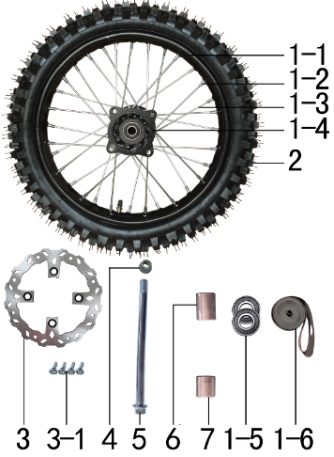 | 1 | 30.408.2220 | 前轮毂总成 | Диск колёсный передний 14" 1,4x14 [50-2F] 15мм сталь | 套 |  | 1 |  |  | $0.00 |  | 30.408.2220 | 30.408.2220
 | 1-1 | 30.403.2000 | 铁圈 | Обод колёсный 1,40x14 32H сталь чёрный | 个 |  | 1 |  |  | $0.00 |  | 30.403.2000 | 30.403.2000
 | 1-2 | 30.406.0010 | 辐条螺帽 | Ниппель спицы | 个 |  | 32 |  |  | $0.00 |  | 30.406.0010 | 30.406.0010
 | 1-3 | 30.405.0040 | 辐条(含辐条螺母) | Спица, колесо переднее 14", 153 наружная | 根 |  | 16 |  |  | $0.00 |  | 30.405.0040 | 30.405.0040
 | 1-3 | 30.405.0030 | 辐条(含辐条螺母) | Спица, колесо переднее 14", 151 внутренняя | 根 |  | 16 |  |  | $0.00 |  | 30.405.0030 | 30.405.0030
 | 1-4 | 30.401.0020 | 前毂芯 | Ступица передняя 50-2F 32H 15мм литая b | 个 |  | 1 |  |  | $0.00 |  | 30.401.0020 | 30.401.0020
 | 1-5 | 30.843.0110 | 全封闭轴承 | Подшипник 6202 | 个 |  | 2 |  |  | $0.00 |  | 30.843.0110 | 30.843.0110
 | 1-6 | 30.404.0030 | 衬带 | Лента ободная 14 | 个 |  | 1 |  |  | $0.00
 | 1-7 | 30.436.0060 | 鼓芯内衬管 | Втулка 16,5x20x52,6 50-2F сталь | 根 |  | 1 |  |  | $0.00 |  | 30.436.0060 | 30.436.0060
 | 2 | 30.411.2730 | J618深齿轮胎 | Покрышка 60/100-14 | 套 |  | 1 |  |  | $0.00 |  | 30.411.2730 | 30.411.2730
 | 2-1 | 30.411.2731 | J618深齿内胎 | inner tube | 只 |  | 1 |  |  | $0.00
 | 2-2 | 30.411.2732 | J618深齿外胎 | Tire | 只 |  | 1 |  |  | $0.00
 | 3 | 30.526.0270 | 碟刹盘 | Диск тормозной 190х76х3,5мм М10х4х100мм | 片 |  | 1 |  |  | $0.00 |  | 30.526.0270 | 30.526.0270
 | 3-1 | 30.808.0010 | 内六角台阶螺栓 | Винт M8x16 ступенчатый | 个 |  | 4 |  |  | $0.00
 | 4 | 30.818.0050 | 全金属六角法兰面锁紧螺母GB6187 | Гайка M14x1,5 фланцевая самостопорящаяся GB6187 | 个 |  | 1 |  |  | $0.00
 | 5 | 30.801.1360 | 六角法兰螺栓GB5787 | Ось колеса заднего 215x14x1,5 | 根 |  | 1 |  |  | $0.00 |  | 30.801.1360 | 30.801.1360
 | 6 | 30.855.0640 | 轮轴隔套 | Втулка 15x22x26 | 个 |  | 1 |  |  | $0.00 |  | 30.855.0640 | 30.855.0640
 | 7 | 30.855.0590 | 轮轴隔套 | Втулка 15x22x20 | 个 |  | 1 |  |  | $0.00 |  | 30.855.0590 | 30.855.0590

DIAGRAM | Колесо заднее
 | POS. | ERP CODE | CHINESE NAME | NAME RUS | UNIT | 采购成本(元) | QTY | UNIT PRICE (EX WORKS ) | ORDER QTY | TOTAL AMOUNT | REMARKS
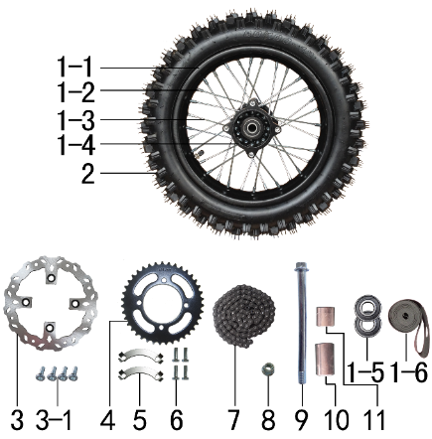 | 1 | 30.409.2200 | 后轮毂总成 | Диск колёсный задний 12" 1,85x12 [50-2R] 15мм | 套 |  | 1 |  |  | $0.00 |  | 30.409.2200 | 30.409.2200
 | 1-1 | 30.403.2050 | 铁圈 | Обод колёсный 1,85x12 32H сталь чёрный | 个 |  | 1 |  |  | $0.00 |  | 30.403.2050 | 30.403.2050
 | 1-2 | 30.406.0010 | 辐条螺帽 | Ниппель спицы | 个 |  | 32 |  |  | $0.00 |  | 30.406.0010 | 30.406.0010
 | 1-3 | 30.405.0220 | 辐条(含辐条螺母) | Спица, колесо заднее 12", 132 наружная | 根 |  | 16 |  |  | $0.00 |  | 30.405.0220 | 30.405.0220
 | 1-3 | 30.405.0210 | 辐条(含辐条螺母) | Спица, колесо заднее 12", 129 внутренняя | 根 |  | 16 |  |  | $0.00 |  | 30.405.0210 | 30.405.0210
 | 1-4 | 30.401.1000 | 后毂芯 | Ступица задняя 50-2R 32H 15мм литая b | 个 |  | 1 |  |  | $0.00 |  | 30.401.1000 | 30.401.1000
 | 1-5 | 30.843.0110 | 全封闭轴承 | Подшипник 6202 | 个 |  | 2 |  |  | $0.00 |  | 30.843.0110 | 30.843.0110
 | 1-6 | 30.404.0020 | 衬带 | Лента ободная 12 | 个 |  | 1 |  |  | $0.00
 | 1-7 | 30.436.0070 | 鼓芯内衬管 | Втулка 16,5x20x83,6 50-2R сталь | 根 |  | 1 |  |  | $0.00 |  | 30.436.0070 | 30.436.0070
 | 2 | 30.411.2740 | J612深齿轮胎 | Покрышка 80/100-12 | 套 |  | 1 |  |  | $0.00 |  | 30.411.2740 | 30.411.2740
 | 2-1 | 30.411.2741 | J612深齿内胎 | inner tube | 只 |  | 1 |  |  | $0.00
 | 2-2 | 30.411.2742 | J612深齿外胎 | Tire | 只 |  | 1 |  |  | $0.00
 | 3 | 30.526.0270 | 碟刹盘 | Диск тормозной 190х76х3,5мм М10х4х100мм | 片 |  | 1 |  |  | $0.00 |  | 30.526.0270 | 30.526.0270
 | 3-1 | 30.808.0010 | 内六角台阶螺栓 | Винт M8x16 ступенчатый | 个 |  | 4 |  |  | $0.00
 | 4 | 30.304.0420 | 链轮 | Звезда | 个 |  | 1 |  |  | $0.00 |  | 30.304.0420 | 30.304.0420
 | 5 | 30.253.0010 | 链轮防松片 | Пластина контровочная | 个 |  | 2 |  |  | $0.00 |  | 30.253.0010 | 30.253.0010
 | 6 | 30.802.0060 | 六角头螺栓GB5783 | Винт M8x25 | 个 |  | 4 |  |  | $0.00
 | 7 | 30.301.1420 | ZH链条 | Цепь | 根 |  | 1 |  |  | $0.00 |  | 30.301.1420 | 30.301.1420
 | 8 | 30.818.0050 | 全金属六角法兰面锁紧螺母GB6187 | Гайка M14x1,5 фланцевая самостопорящаяся GB6187 | 个 |  | 1 |  |  | $0.00
 | 9 | 30.801.1390 | 六角法兰螺栓GB5787 | Ось колеса 220 M14x1,5 | 根 |  | 1 |  |  | $0.00 |  | 30.801.1390 | 30.801.1390
 | 10 | 30.855.0700 | 轮轴隔套 | Втулка 15x22x34 | 个 |  | 1 |  |  | $0.00 |  | 30.855.0700 | 30.855.0700
 | 11 | 30.855.0630 | 轮轴隔套 | Втулка 15x22x25 | 个 |  | 1 |  |  | $0.00 |  | 30.855.0630 | 30.855.0630

DIAGRAM | Электрика
 | POS. | ERP CODE | CHINESE NAME | NAME RUS | UNIT | 采购成本(元) | QTY | UNIT PRICE (EX WORKS ) | ORDER QTY | TOTAL AMOUNT | REMARKS
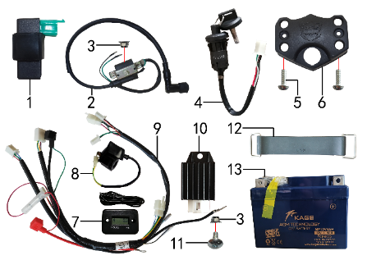 | 1 | 30.613.0020 | 点火器 | Блок управления (CDI) 5 контактов NEW | 个 |  | 1 |  |  | $0.00 |  | 30.613.0020 | 30.613.0020
 | 2 | 30.606.0010 | 高压包 | Катушка зажигания 110CC черный (L=500 мм) | 个 |  | 1 |  |  | $0.00 |  | 30.606.0010 | 30.606.0010
 | 3 | 30.818.0010 | 全金属六角法兰面锁紧螺母GB6187 | Гайка M6 фланцевая самостопорящаяся GB6187 | 个 |  | 2 |  |  | $0.00
 | 4 | 30.620.0030 | 电门锁 | Замок зажигания 2 разъема | 个 |  | 1 |  |  | $0.00 |  | 30.620.0030 | 30.620.0030
 | 5 | 30.806.0040 | 内六角平圆头螺钉GB70.2 | Винт M6x16 | 个 |  | 2 |  |  | $0.00 |  | 30.806.0040 | 30.806.0040
 | 6 | 30.754.0010 | 电门锁安装座 | Кронштейн замка зажигания | 个 |  | 1 |  |  | $0.00 |  | 30.754.0010 | 30.754.0010
 | 7 | 30.629.0010 | 数显计时器 | Счётчик моточасов (HM006A) | 个 |  | 1 |  |  | $0.00 |  | 30.629.0010 | 30.629.0010
 | 8 | 30.609.0010 | 继电器 | Реле стартера негерметичный разъем | 个 |  | 1 |  |  | $0.00 |  | 30.609.0010 | 30.609.0010
 | 9 | 30.601.0910 | 总线 | Проводка | 根 |  | 1 |  |  | $0.00 |  | 30.601.0910 | 30.601.0910
 | 10 | 30.608.0020 | 整流器 | Регулятор напряжения 1ф полная волна | 个 |  | 1 |  |  | $0.00 |  | 30.608.0020 | 30.608.0020
 | 11 | 30.805.0040 | 内六角大扁头螺钉 | Винт М6x16 | 个 |  | 1 |  |  | $0.00 |  | 30.805.0040 | 30.805.0040
 | 12 | 30.762.0020 | 橡胶绷带(TS) | Хомут АКБ резиновый L85 мм | 根 |  | 1 |  |  | $0.00 |  | 30.762.0020 | 30.762.0020
 | 13 | 30.604.0100 | 胶体电池 | АКБ MF 12V4AH | 只 |  | 1 |  |  | $0.00 |  | 30.604.0100 | 30.604.0100

DIAGRAM | Облицовка серая
 | POS. | ERP CODE | CHINESE NAME | NAME RUS | UNIT | 采购成本(元) | QTY | UNIT PRICE (EX WORKS ) | ORDER QTY | TOTAL AMOUNT | REMARKS
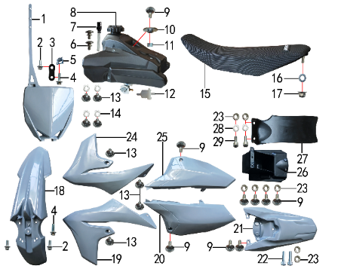 | 1 | 30.715.0350 | 记分牌 | Щиток стартовый, серый | 块 |  | 1 |  |  | $0.00
 | 2 | 30.801.0030 | 六角法兰螺栓GB5787 | Винт M6x12 | 个 |  | 3 |  |  | $0.00 |  | 30.801.0030 | 30.801.0030
 | 3 | 30.211.0300 | 记分牌支架 | number plate bracket | 个 |  | 1 |  |  | $0.00
 | 4 | 30.801.0040 | 六角法兰螺栓GB5787 | Винт M6x16 | 个 |  | 2 |  |  | $0.00
 | 5 | 30.823.0010 | 卡片螺母 | Гайка пружинная M6 71900010 | 个 |  | 1 |  |  | $0.00 |  | 30.823.0010 | 30.823.0010
 | 6 | 30.805.0005 | 内梅花大盘带槽螺钉 | Screw | 只 |  | 2 |  |  | $0.00
 | 7 | 30.713.0040 | 空气顶 | Сапун крышки топливного бака | 个 |  | 1 |  |  | $0.00 |  | 30.713.0040 | 30.713.0040
 | 8 | 30.710.0390 | 油壶 | Бак топливный | 个 |  | 1 |  |  | $0.00 |  | 30.710.0390 | 30.710.0390
 | 9 | 30.805.0040 | 内六角大扁头螺钉 | Винт М6x16 | 个 |  | 9 |  |  | $0.00 |  | 30.805.0040 | 30.805.0040
 | 10 | 30.856.0360 | 台阶衬套(歼2塑件) | Втулка 22x6,2-4,5-9-2,5 | 个 |  | 1 |  |  | $0.00
 | 11 | 30.855.0020 | 隔套 | Втулка 6x12x6 | 个 |  | 1 |  |  | $0.00
 | 12 | 30.143.0010 | 油滤器 | Фильтр топливный | 个 |  | 1 |  |  | $0.00 |  | 30.143.0010 | 30.143.0010
 | 13 | 30.805.0010 | 内六角大扁头螺钉 | Винт M6x10 | 个 |  | 8 |  |  | $0.00
 | 14 | 30.825.0060 | 平垫圈GB97 | Шайба 6x18x1,5 | 个 |  | 4 |  |  | $0.00
 | 15 | 30.702.2650 | 座垫 | Седло с логотипом | 个 |  | 1 |  |  | $0.00 |  | 30.702.2650 | 30.702.2650
 | 16 | 30.825.0080 | 平垫圈GB97 | Шайба 8x22 | 个 |  | 1 |  |  | $0.00
 | 17 | 30.818.0020 | 全金属六角法兰面锁紧螺母GB6187 | Гайка M8 фланцевая самостопорящаяся GB6187 | 个 |  | 1 |  |  | $0.00
 | 18 | 30.716.0950 | 前挡泥板 | Крыло переднее, серый | 块 |  | 1 |  |  | $0.00 |  |  | 30.716.0950
 | 19 | 30.718.1700 | 前左侧板 | Облицовка передняя левая, серый | 块 |  | 1 |  |  | $0.00 |  |  | 30.718.1700
 | 20 | 30.722.1000 | 后左侧板 | Облицовка задняя левая, серый | 块 |  | 1 |  |  | $0.00 |  |  | 30.722.1000
 | 21 | 30.717.1500 | 后挡泥板 | Крыло заднее, серый | 块 |  | 1 |  |  | $0.00 |  |  | 30.717.1500
 | 22 | 30.807.0080 | 内六角圆柱头螺钉GB70.1 | Винт M6x20 | 个 |  | 2 |  |  | $0.00
 | 23 | 30.821.0020 | 六角法兰面防滑螺母GB6177 | Гайка M6 фланцевая GB6177 | 个 |  | 8 |  |  | $0.00 |  | 30.821.0020 | 30.821.0020
 | 24 | 30.719.1600 | 前右侧板 | Облицовка передняя правая, серый | 块 |  | 1 |  |  | $0.00 |  |  | 30.719.1600
 | 25 | 30.723.0900 | 后右侧板 | Облицовка задняя правая, серый | 块 |  | 1 |  |  | $0.00 |  |  | 30.723.0900
 | 26 | 30.724.0260 | 内挡 | Облицовка задняя | 块 |  | 1 |  |  | $0.00 |  | 30.724.0260 | 30.724.0260
 | 27 | 30.751.0110 | 后挡泥皮 | Брызговик | 块 |  | 1 |  |  | $0.00 |  | 30.751.0110 | 30.751.0110
 | 28 | 30.825.0040 | 平垫圈GB97 | Шайба 6x12 | 个 |  | 2 |  |  | $0.00
 | 29 | 30.807.0070 | 内六角圆柱头螺钉GB70.1 | Винт M6x16 | 个 |  | 2 |  |  | $0.00

DIAGRAM | Облицовка синяя
 | POS. | ERP CODE | CHINESE NAME | NAME RUS | UNIT | 采购成本(元) | QTY | UNIT PRICE (EX WORKS ) | ORDER QTY | TOTAL AMOUNT | REMARKS
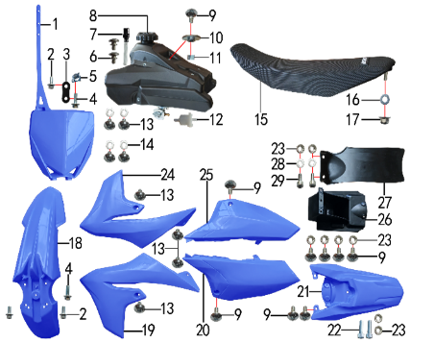 | 1 | 30.715.0351 | 记分牌 | Щиток стартовый, синий | 块 |  | 1 |  |  | $0.00
 | 2 | 30.801.0030 | 六角法兰螺栓GB5787 | Винт M6x12 | 个 |  | 3 |  |  | $0.00 |  | 30.801.0030 | 30.801.0030
 | 3 | 30.211.0300 | 记分牌支架 | number plate bracket | 个 |  | 1 |  |  | $0.00
 | 4 | 30.801.0040 | 六角法兰螺栓GB5787 | Винт M6x16 | 个 |  | 2 |  |  | $0.00
 | 5 | 30.823.0010 | 卡片螺母 | Гайка пружинная M6 71900010 | 个 |  | 1 |  |  | $0.00 |  | 30.823.0010 | 30.823.0010
 | 6 | 30.805.0005 | 内梅花大盘带槽螺钉 | Screw | 只 |  | 2 |  |  | $0.00
 | 7 | 30.713.0040 | 空气顶 | Сапун крышки топливного бака | 个 |  | 1 |  |  | $0.00 |  | 30.713.0040 | 30.713.0040
 | 8 | 30.710.0390 | 油壶 | Бак топливный | 个 |  | 1 |  |  | $0.00 |  | 30.710.0390 | 30.710.0390
 | 9 | 30.805.0040 | 内六角大扁头螺钉 | Винт М6x16 | 个 |  | 9 |  |  | $0.00 |  | 30.805.0040 | 30.805.0040
 | 10 | 30.856.0360 | 台阶衬套(歼2塑件) | Втулка 22x6,2-4,5-9-2,5 | 个 |  | 1 |  |  | $0.00
 | 11 | 30.855.0020 | 隔套 | Втулка 6x12x6 | 个 |  | 1 |  |  | $0.00
 | 12 | 30.143.0010 | 油滤器 | Фильтр топливный | 个 |  | 1 |  |  | $0.00 |  | 30.143.0010 | 30.143.0010
 | 13 | 30.805.0010 | 内六角大扁头螺钉 | Винт M6x10 | 个 |  | 8 |  |  | $0.00
 | 14 | 30.825.0060 | 平垫圈GB97 | Шайба 6x18x1,5 | 个 |  | 4 |  |  | $0.00
 | 15 | 30.702.2650 | 座垫 | Седло с логотипом | 个 |  | 1 |  |  | $0.00 |  | 30.702.2650 | 30.702.2650
 | 16 | 30.825.0080 | 平垫圈GB97 | Шайба 8x22 | 个 |  | 1 |  |  | $0.00
 | 17 | 30.818.0020 | 全金属六角法兰面锁紧螺母GB6187 | Гайка M8 фланцевая самостопорящаяся GB6187 | 个 |  | 1 |  |  | $0.00
 | 18 | 30.716.0951 | 前挡泥板 | Крыло переднее, синий | 块 |  | 1 |  |  | $0.00 |  | 30.716.0951
 | 19 | 30.718.1701 | 前左侧板 | Облицовка передняя левая, синий | 块 |  | 1 |  |  | $0.00 |  | 30.718.1701
 | 20 | 30.722.1001 | 后左侧板 | Облицовка задняя левая, синий | 块 |  | 1 |  |  | $0.00 |  | 30.722.1001
 | 21 | 30.717.1501 | 后挡泥板 | Крыло заднее, синий | 块 |  | 1 |  |  | $0.00 |  | 30.717.1501
 | 22 | 30.807.0080 | 内六角圆柱头螺钉GB70.1 | Винт M6x20 | 个 |  | 2 |  |  | $0.00
 | 23 | 30.821.0020 | 六角法兰面防滑螺母GB6177 | Гайка M6 фланцевая GB6177 | 个 |  | 8 |  |  | $0.00 |  | 30.821.0020 | 30.821.0020
 | 24 | 30.719.1601 | 前右侧板 | Облицовка передняя правая, синий | 块 |  | 1 |  |  | $0.00 |  | 30.719.1601
 | 25 | 30.723.0901 | 后右侧板 | Облицовка задняя правая, синий | 块 |  | 1 |  |  | $0.00 |  | 30.723.0901
 | 26 | 30.724.0260 | 内挡 | Облицовка задняя | 块 |  | 1 |  |  | $0.00 |  | 30.724.0260 | 30.724.0260
 | 27 | 30.751.0110 | 后挡泥皮 | Брызговик | 块 |  | 1 |  |  | $0.00 |  | 30.751.0110 | 30.751.0110
 | 28 | 30.825.0040 | 平垫圈GB97 | Шайба 6x12 | 个 |  | 2 |  |  | $0.00
 | 29 | 30.807.0070 | 内六角圆柱头螺钉GB70.1 | Винт M6x16 | 个 |  | 2 |  |  | $0.00

DIAGRAM | Дополнительно
 | POS. | ERP CODE | CHINESE NAME | NAME RUS | UNIT | 采购成本(元) | QTY | UNIT PRICE (EX WORKS ) | ORDER QTY | TOTAL AMOUNT | REMARKS
其它 | 1 | 30.706.0141 | 胶棉布 | Защита руля 203x195 | 张 |  | 1 |  |  | $0.00 |  | 30.706.0141 | 30.706.0141
 | 2 | 30.790.1208 | 513透明膜贴花 | sticker | 套 |  | 1 |  |  | $0.00 |  | 30.790.1208 | 30.790.1208
 | 3 | 30.168.0070 | 汽油管 | Трубка топливная | 米 |  | 0.2 |  |  | $0.00 |  | 30.168.0070 | 30.168.0070
 | 4 | 30.902.0010 | 铝牌 | Шильдик | 块 |  | 1 |  |  | $0.00 |  | 30.902.0010 | 30.902.0010
 | 5 | 30.829.0020 | 抽芯铆钉 | Заклёпка 4x16 | 只 |  | 2 |  |  | $0.00 |  | 30.829.0020 | 30.829.0020
 | 6 | 30.835.0010 | 油管卡簧 | Хомут пружинный Φ10 | 个 |  | 4 |  |  | $0.00 |  | 30.835.0010 | 30.835.0010

ADDITIONAL SPARE PARTS REQUIRED | POS. | ERP CODE | CHINESE NAME | ENGLISH NAME | UNIT | 采购成本(元) | QTY | UNIT PRICE (EX WORKS ) | ORDER QTY | TOTAL AMOUNT | REMARKS
 | 1 | 26.006.5000 | 标准件PH02Y | Стандартные детали |  |  | 1 |  |  | $0.00 |  | 26.006.5000 | 26.006.5000
 | 2 | 30.243.0660 | 支架 | Кронштейн фары | 片 |  | 1 |  |  | $0.00 |  | 30.243.0660 | 30.243.0660
 | 3 | 30.243.0670 | 支架 | Кронштейн фары | 片 |  | 1 |  |  | $0.00 |  | 30.243.0670 | 30.243.0670
...

